Лист 1
Прайс-лист
МИР ПРЯЖИ

В валюте: руб. (курс 1).
Цены указаны на 07.08.2020

№ | Номенклатура/ Характеристика номенклатуры | Описание | Изображение | Артикул | Цена | Ед. | Остаток | Ссылка на сайт
 | Браслет "Круги", 18см, 1шт. Цвет серебристый | Браслет "Круги", 18см, 1шт. Цвет серебристый | 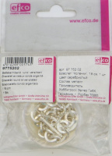 | 9775202 | 88.88 |  |  | Изображение
 | Браслет "Круги", 18см, 1шт. Цвет серебристый |  |  |  | 88.88 | шт | 6 | Изображение
 | Ваза оловянная , 6,5см | Ваза оловянная "Спокойствие" высота 6,5 см, арт. 448 | 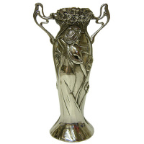 | 448 | 292.73 |  |  | Изображение
 | Ваза оловянная , 6,5см |  |  |  | 292.73 | шт | 1 | Изображение
 | Ваза оловянная , 6,5см | Ваза оловянная "Дружба" высота 6,5 см, арт. 449 | 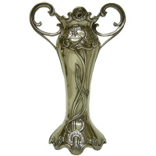 | 449 | 292.73 |  |  | Изображение
 | Ваза оловянная , 6,5см |  |  |  | 292.73 | шт | 2 | Изображение
 | Ваза оловянная , 6,5см | Ваза оловянная "Виноградная лоза", высота 6,5 см, арт. 456 | 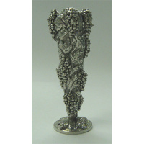 | 456 | 292.73 |  |  | Изображение
 | Ваза оловянная , 6,5см |  |  |  | 292.73 | шт | 1 | Изображение
 | Ваза оловянная , 6,5см | Ваза оловянная "Модерн" высота 6,5 см, арт. 447 | 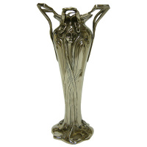 | 447 | 292.73 |  |  | Изображение
 | Ваза оловянная , 6,5см |  |  |  | 292.73 | шт | 1 | Изображение
 | Ваза оловянная со стеклянной вставкой, 15см | Ваза оловянная со стеклянной вставкой, Крылья высота 15 см, арт. 4476 | 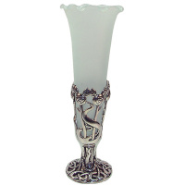 | 4476 | 832.71 |  |  | Изображение
 | Ваза оловянная со стеклянной вставкой, 15см |  |  |  | 832.71 | шт | 2 | Изображение
 | Ваза оловянная со стеклянной вставкой, 8см | Ваза оловянная со стеклянной вставкой, 8см | 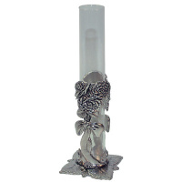 | 4423 | 553.39 |  |  | Изображение
 | Ваза оловянная со стеклянной вставкой, 8см |  |  |  | 553.39 | шт | 1 | Изображение
 | Ваза оловянная со стеклянной вставкой, 8см | Ваза оловянная со стеклянной вставкой, Ренни Макинтош высота 8 см., арт. 4427 | 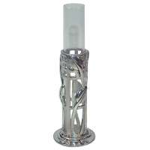 | 4427 | 553.39 |  |  | Изображение
 | Ваза оловянная со стеклянной вставкой, 8см |  |  |  | 553.39 | шт | 2 | Изображение
 | Ваза оловянная со стеклянной вставкой, 8см | Ваза оловянная со стеклянной вставкой, 8см | 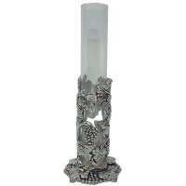 | 4421 | 553.39 |  |  | Изображение
 | Ваза оловянная со стеклянной вставкой, 8см |  |  |  | 553.39 | шт | 2 | Изображение
 | Ваза оловянная со стеклянной вставкой, 8см | Ваза оловянная со стеклянной вставкой, 8см | 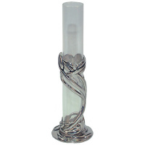 | 4426 | 553.39 |  |  | Изображение
 | Ваза оловянная со стеклянной вставкой, 8см |  |  |  | 553.39 | шт | 2 | Изображение
 | Коробочка "мишки- свадьба" оловянная 139А | Коробочка "мишки- свадьба" оловянная 139А | 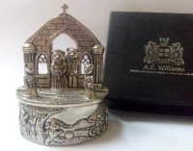 | 139А | 1106.78 |  |  | Изображение
 | Коробочка "мишки- свадьба" оловянная 139А |  |  |  | 1106.78 | шт | 1 | Изображение
 | Коробочка оловянная 176 | Коробочка оловянная "Фея на стрекозе" 4,5 х 4,0 см, арт.176 | 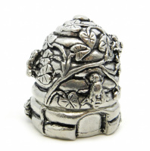 | 176 | 618.06 |  |  | Изображение
 | Коробочка оловянная 176 |  |  |  | 618.06 | шт | 1 | Изображение
 | Сувенир-игольница | Сувенир-игольница | 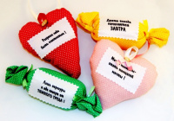 | СИ-001 | 100.00 |  |  | Изображение
 | Сувенир-игольница |  |  |  | 100.00 | шт | 820 | Изображение
 | Сувенир-игрушка | Сувенир-игрушка | 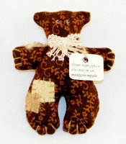 |  | 120.00 |  |  | Изображение
 | Сувенир-игрушка |  |  |  | 120.00 | шт | 17 | Изображение
 | Украшение Микрон GB1135 Пряжка "Сердце" | Украшение Микрон GB1135 Пряжка "Сердце" | 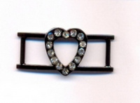 | GB1135 | 21.44 |  |  | Изображение
 | Украшение Микрон GB1135 Пряжка "Сердце" (золото) |  | 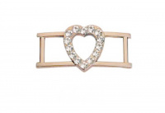 |  | 21.44 | шт | 46 | Изображение
 | Украшение Микрон GB1135 Пряжка "Сердце" (никель) |  | 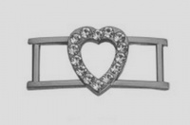 |  | 21.44 | шт | 20 | Изображение
 | Украшение Микрон GB1135 Пряжка "Сердце" (черн.никель) |  |  |  | 21.44 | шт | 54 | Изображение
 | Украшение Микрон GB1240 Галочка | Украшение Микрон GB1240 Галочка |  | GB1240 | 10.70 |  |  | Изображение
 | Украшение Микрон GB1240 Галочка (золото) |  | 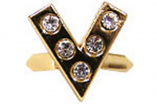 |  | 10.70 | шт | 14 | Изображение
 | Украшение Микрон GB1240 Галочка (никель) |  | 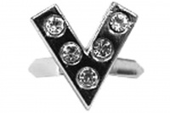 |  | 10.70 | шт | 56 | Изображение
 | Украшение Микрон GB1240 Галочка (черн.никель) |  | 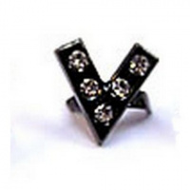 |  | 10.70 | шт | 76 | Изображение
 | Украшение Микрон GB1244 Роза | Украшение Микрон GB1244 Роза | 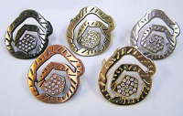 | GB1244 | 29.48 |  |  | Изображение
 | Украшение Микрон GB1244 Роза (04, никель) |  | 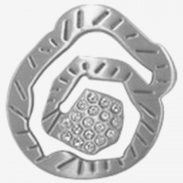 |  | 29.48 | шт | 15 | Изображение
 | Украшение Микрон GB1244 Роза (06, черный никель) |  | 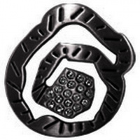 |  | 29.48 | шт | 31 | Изображение
 | Украшение Микрон GB1244 Роза (11, матов.золото) |  | 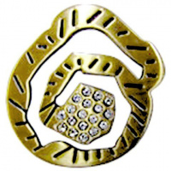 |  | 29.48 | шт | 73 | Изображение
 | Украшение Микрон GB1244 Роза (15, медь) |  | 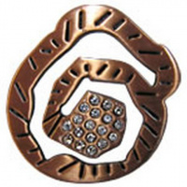 |  | 29.48 | шт | 67 | Изображение
 | Украшение Микрон GB1244 Роза (30, золото) |  | 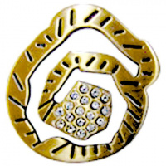 |  | 29.48 | шт | 33 | Изображение
 | Украшение Микрон Вулкан GB1314 | Украшение Микрон Вулкан GB1314 | 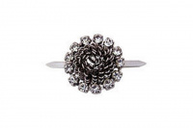 | GB1314 | 48.50 |  |  | Изображение
 | Украшение Микрон Вулкан GB1314 |  |  |  | 48.50 | шт | 2 | Изображение
 | Украшение Микрон Звезда GB1127. набор 2 шт. | Украшение Микрон Звезда GB1127. набор 2 шт. | 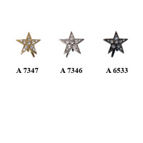 | GB1127 | 51.00 |  |  | Изображение
 | Украшение Микрон Звезда GB1127. набор 2 шт. (3, бронза) |  | 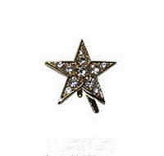 |  | 51.00 | набор | 30 | Изображение
 | Украшение Микрон Звезда GB1127. набор 2 шт. (6533, чер. никель) |  | 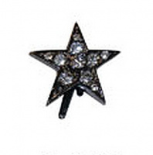 |  | 51.00 | набор | 11 | Изображение
 | Украшение Микрон Звезда GB1127. набор 2 шт. (7346, никель) |  | 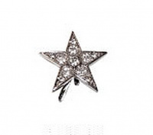 |  | 51.00 | набор | 16 | Изображение
 | Украшение Микрон Звезда GB1127. набор 2 шт. (7347, золото) |  |  |  | 51.00 | набор | 19 | Изображение
 | Украшение Микрон Змейка GB1316 | Украшение Микрон Змейка GB1316 |  | GB1316 | 28.00 |  |  | Изображение
 | Украшение Микрон Змейка GB1316 |  |  |  | 28.00 | шт | 7 | Изображение
 | Украшение Микрон Капли GB1236 | Украшение Микрон Капли GB1236 |  | GB1236 | 26.16 |  |  | Изображение
 | Украшение Микрон Капли GB1236 |  |  |  | 26.16 | шт | 29 | Изображение
 | Украшение Микрон Клевер, GB1243 | Украшение Микрон Клевер, GB1243 |  | GB1243 | 6.50 |  |  | Изображение
 | Украшение Микрон Клевер, GB1243 |  |  |  | 6.50 | шт | 56 | Изображение
 | Украшение Микрон Лилия GB1157 | Украшение Микрон Лилия GB1157 | 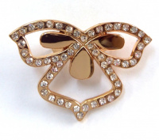 | GB1157 | 46.45 |  |  | Изображение
 | Украшение Микрон Лилия GB1157 |  |  |  | 46.45 | шт | 315 | Изображение
 | Украшение Микрон Луна GB1326 | Украшение Микрон Луна GB1326 | 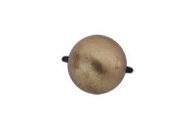 | GB1326 | 13.00 |  |  | Изображение
 | Украшение Микрон Луна GB1326 |  |  |  | 13.00 | шт | 5 | Изображение
 | Украшение Микрон Ромашка, GB1250 | Украшение Микрон Ромашка, GB1250 | 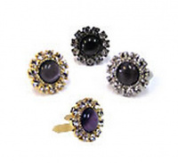 | GB1250 | 22.33 |  |  | Изображение
 | Украшение Микрон Ромашка, GB1250 (золото) |  | 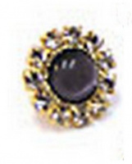 |  | 22.33 | шт | 49 | Изображение
 | Украшение Микрон Ромашка, GB1250 (никель) |  | 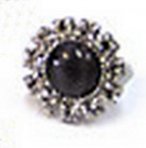 |  | 22.33 | шт | 105 | Изображение
 | Украшение Микрон Ромашка, GB1250 (черный никель) |  | 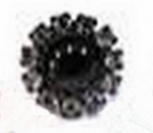 |  | 22.33 | шт | 72 | Изображение
 | Украшение Микрон Сердце GB1321, 3 х 4 см | Украшение Микрон Сердце GB1321, 3 х 4 см | 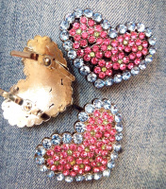 | GB1321 | 148.00 |  |  | Изображение
 | Украшение Микрон Сердце GB1321, 3 х 4 см |  |  |  | 148.00 | шт | 17 | Изображение
 | Украшение Микрон Сияние GB1319 | Украшение Микрон Сияние GB1319 | 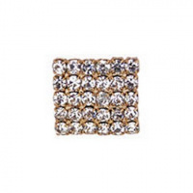 | GB1319 | 57.00 |  |  | Изображение
 | Украшение Микрон Сияние GB1319 |  |  |  | 57.00 | шт | 9 | Изображение
 | Украшение Микрон Солнце GB1325 | Украшение Микрон Солнце GB1325 | 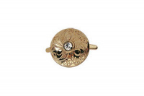 | GB1325 | 8.50 |  |  | Изображение
 | Украшение Микрон Солнце GB1325 |  |  |  | 8.50 | шт | 4 | Изображение
 | Украшение Микрон Трилистник GB1248, набор 4 шт. | Украшение Микрон Трилистник GB1248, набор 4 шт. | 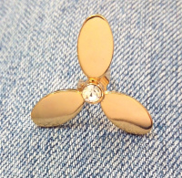 | GB1248 | 59.00 |  |  | Изображение
 | Украшение Микрон Трилистник GB1248, набор 4 шт. |  |  |  | 59.00 | набор | 9 | Изображение
 | Украшение Микрон Флора GB1312 | Украшение Микрон Флора GB1312 | 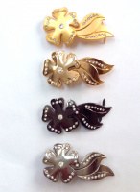 | GB1312 | 71.66 |  |  | Изображение
 | Украшение Микрон Флора GB1312 |  |  |  | 71.66 | шт | 4 | Изображение
 | Украшение Микрон Хризантема GB1313 | Украшение Микрон Хризантема GB1313 | 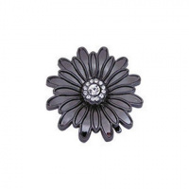 | GB1313 | 25.68 |  |  | Изображение
 | Украшение Микрон Хризантема GB1313 |  |  |  | 25.68 | шт | 1 | Изображение
 | Украшение Микрон Цветок GB1315 | Украшение Микрон Цветок GB1315 | 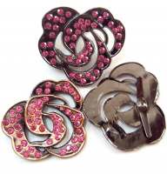 | GB1315 | 89.00 |  |  | Изображение
 | Украшение Микрон Цветок GB1315 |  |  |  | 89.00 | шт | 1 | Изображение
 | Футляр оловянный на цепочке с ножницами 45х55х8 | Футляр оловянный на цепочке с ножницами 45х55х8 | 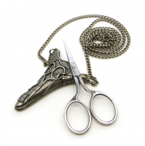 | 8680 | 862.43 |  |  | Изображение
 | Футляр оловянный на цепочке с ножницами 45х55х8 |  |  |  | 862.43 | шт | 2 | Изображение

